Example
Тестирование проходило на сайте: https://litecart.stqa.ru/en/
ID | Summary | Description | Severity | Priority
1 | а)Ошибка в заглавной букве при смене языка на русский. б)Ошибка в заглавной букве при смене currency на рубли | Steps: | Major | High
 |  | 1.Зайти на главную страницу https://litecart.stqa.ru/en/.
 |  | 2.Зайти в Regional Settings через Настройки в шапке сайта.
 |  | 3.Сменить язык на русский. Нажать Save.
 |  | 4.Сменить валюту на рубли. Нажать Save.
 |  | Actual Result:
 |  | Язык сменился, но в заглавных буквах символ "?".
 |  | Валюта изменилась , но в заглавной букве символ "?".

 |  | Expected Result:
 |  | Корректное отображение всех букв на выбранном языке.
2 | Поле Zone/State/Province выполняет свой функционал только при выборе страны United States | Steps: | Major | Hight
 |  | 1.Зайти на главную страницу https://litecart.stqa.ru/en/.
 |  | 2.Зайти в Regional Settings через Настройки в шапке сайта.
 |  | 3.Выбрать страну любую, кроме United States.
 |  | 4.Выбрать зону/территорию в поле Zone/State/Province.Нажать Save.
 |  | Actual Result:
 |  | При выборе любой страны, кроме United States, при нажатии на поле Zone/State/Province не отображаютя данные.

 |  | 5.Выбрать страну United States.
 |  | 6.Выбрать зону/территорию в поле Zone/State/Province.Нажать Save.
 |  | Steps:
 |  | 1.Зайти на главную страницу https://litecart.stqa.ru/en/.
 |  | 2.Зайти в Regional Settings через Настройки в шапке сайта.
 |  | 3.Выбрать страну United States.
 |  | 4.Выбрать зону/территорию в поле Zone/State/Province.Нажать Save.
 |  | Actual Result:
 |  | При выборе United States, при нажатии на поле Zone/State/Province отображаютя штаты

 |  | Expected Result:
 |  | 1. При выборе любой страны, кроме United States убрать поле Zone/State/Province 2. Сделать так, чтобы при выборе любой страны, кроме United States поле не подсвечивалось и не было возможности нажать на него .
3 | Возможность заказать большее количество товара, чем указано количество товара на складе | Steps: | Critical | Height
 |  | 1.Зайти на главную страницу https://litecart.stqa.ru/en/.
 |  | 2.Выбрать карточку товара.
 |  | 3. Выбрать такое количество товара, чтобы число товара превышало количество товара на складе.
 |  | 4. Нажать на кнопку Add to cart.
 |  | Actual Result:
 |  | Количество заказанных товаров превышает количество товаров на складе

 |  | Expected Result:
 |  | Количества товара не должно привышать число товара на складе.
4 | Соц. cеть G+ компанией google не поддерживается. | Steps: | Minor | Normal
 |  | 1.Зайти на главную страницу https://litecart.stqa.ru/en/.
 |  | 2. Выбрать карточку любого товара.
 |  | 3. Нажать на значок социальной сети G+.
 |  | Actual Result:
 |  | Сообщение об ошибке: cервис Google+ больше не доступен для обычных пользователей и аккаунтов брендов.
 |  | Expected Result:
 |  | Не использовать данную социальную сеть или использовать другую.
5 | При нажатии на картинку осуществляется переход на сторонний сайт | Steps: | Minor | Normal
 |  | 1.Зайти на главную страницу https://litecart.stqa.ru/en/.
 |  | 2. Нажать на голубую картинку с уткой (class="rslides img").
 |  | Actual Result:
 |  | Переход на сайт https://www.canstockphoto.com/.
 |  | Expected Result:
 |  | Убрать ссылку для перехода на другой сайт .
6 | Не фиксировано в размерах поле Comments | Steps: | Minor | Low
 |  | 1. Зайти на главную страницу https://litecart.stqa.ru/en/.
 |  | 2. Выбрать карточку любого товара.
 |  | 3. Добавить заказ в корзирну, нажав на кнопку Add to Cart.
 |  | 4. Ввести в поле Comments большое количество данных.
 |  | Actual Result:
 |  | Большое количество данных ведет к расширению и увеличения поля Comments, что неккорректно изменяет страницу в размерах.
 |  | Expected Result:
 |  | Установить фиксированный размер поля Comments до которого оно может увеличиваться.
7 | Нет отображения новостей на русском языке | Steps: | Major | Normal
 |  | 1.Зайти на главную страницу https://litecart.stqa.ru/en/.
 |  | 2.Зайти в Regional Settings через Настройки в шапке сайта. Выбрать русский язык. Нажать кнопку Save.
 |  | 3. В навигационном меню нажать на ссылку "Новости".
 |  | Actual Result:
 |  | Неверная информация.
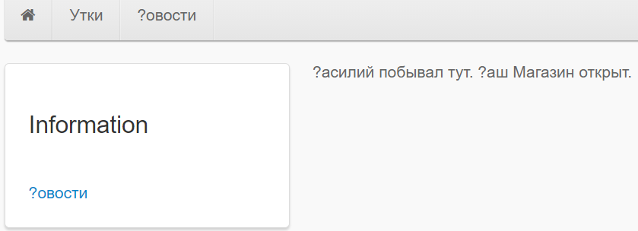

 |  | Expected Result:
 |  | Отображение новостей на русском языке аналогично новостям на английском.
8 | Не работает функция excluse tax в настройках Regional Settings | Steps: | Major | Height
 |  | 1. Зайти на главную страницу https://litecart.stqa.ru/en/.
 |  | 2. В Regional Setting в Display Tax выбрать excluse tax. Нажать Save.
 |  | 3. Нажать на карточку, добавить нужное количество товара в корзину (нажать кнопку Add to Cart).
 |  | 4.Перейти в корзину https://litecart.stqa.ru/en/checkout.
 |  | Actual Result:
 |  | В Excl.Tax не отображена сумма налога, которую требуется заплатить. Unit Const- стоимость уплаты вместе с налогом.

 |  | Expected Result:
 |  | Unite Const = цена без учета налога. Excl. Tax = налог. Total= полная стоимость цена без учета налога + налог.
9 | При выборе русского языка нет подкатегории. | Steps: | Minor | Normal
 |  | 1.Зайти на главную страницу https://litecart.stqa.ru/en/.
 |  | 2.Зайти в Regional Settings через Настройки в шапке сайта.
 |  | 3.Выбрать русский язык. Нажать Save.
 |  | 4.Выбрать категорию "Утки".
 |  | Actual Result:
 |  | Не отображается подкатегория.
 |  | 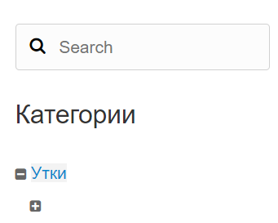

 |  | Expected Result:
 |  | Сделать подкатегорию аналогично английскому языку .
 |  | 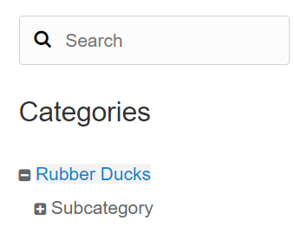

10 | При выборе русского языка нет описания товара. | Steps: | Major | Height
 |  | 1.Зайти на главную страницу https://litecart.stqa.ru/en/.
 |  | 2.Зайти в Regional Settings через Настройки в шапке сайта.
 |  | 3.Выбрать русский язык. Нажать Save.
 |  | 4. Выбрать карточку любого товара. .
 |  | Actual Result:
 |  | Нет описания товара.

 |  | Expected Result:
 |  | Сделать описание товара как на английском языке .
 |  | 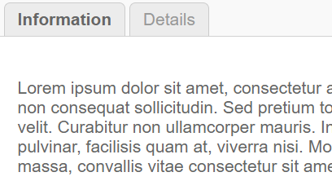 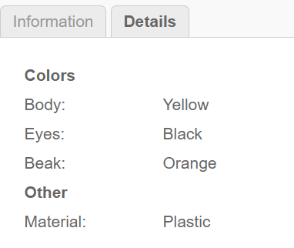

11 | При выборе русского языка и выбора размера утки(при заказе) - размер не укывается в корзине. Так же некорректный перевод и обозначение выбора размера . | Steps: | Major | Height
 |  | 1.Зайти на главную страницу https://litecart.stqa.ru/en/.
 |  | 2.Зайти в Regional Settings через Настройки в шапке сайта.
 |  | 3.Выбрать русский язык. Нажать Save.
 |  | 4. Выбрать карточку желтую утку(Только на этой карточке на русском языке можно выбрать размер товара ) .
 |  | 5. В поле --Select-- выбрать untilted +188.
 |  | 6. Нажать кнопку Add to Card.
 |  | 7. Перейти в корзину https://litecart.stqa.ru/ru/checkout.
 |  | Actual Result:
 |  | Не указан выбранный размер.
 |  | 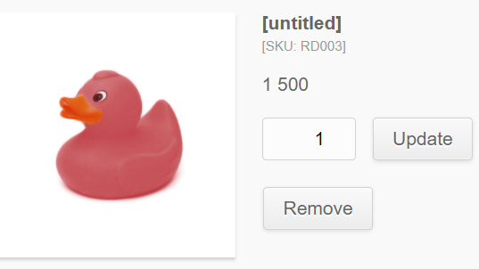

 |  | Expected Result:
 |  | 1)Сделать описание товара как на английском языке
 |  | 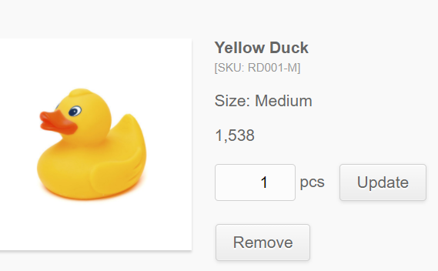

 |  | 2) Корректный перевод
13 | При выборе русского языка и наведении мышки в навигационном меню на "Утки" высвечивается поле без текста. | Steps: | Minor | Normal
 |  | 1.Зайти на главную страницу https://litecart.stqa.ru/en/.
 |  | 2.Зайти в Regional Settings через Настройки в шапке сайта.
 |  | 3.Выбрать русский язык. Нажать Save.
 |  | 4.Навести мышку в навигационном меню на "Утки".
 |  | Actual Result:
 |  | Не обозначено название поля(ссылки).
 |  | 9

 |  | Expected Result:
 |  | Обозначить поле аналогично как на английском языке .

